01 al 31 ABRIL 2021
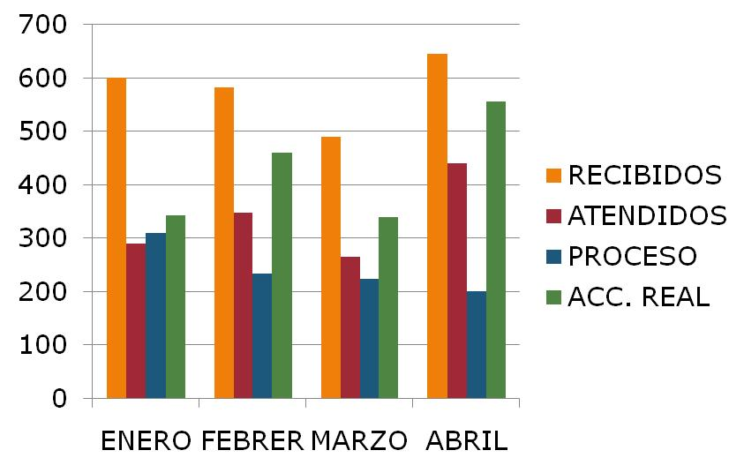
DIRECCIÓN DE ALUMBRADO PÚBLICO
INFORME MENSUAL

MES |  |  | DEL | AL | AÑO | RECIBIDOS
01 AL 30 DE ABRIL 2021 |  |  |  |  |  | 645

 |  | ACCIONES REALIZADAS

ACCIONES |  |  |  |  |  | TOTAL GRAL | ACCIONES | TOTAL GRAL
Cambio de Luminaria |  |  |  |  |  | 4 | Luminaria Reparada | 314
Cambio de Poste |  |  |  |  |  | 0 | Reinstalacion de luminaria | 0
Circuito Reparado |  |  |  |  |  | 139 | Reparacion de Reflector | 0
Circuito Restablecido |  |  |  |  |  | 0 | Retiro de la Base del Poste | 0
Excavacion de Cepas e Instalacion de Anclas |  |  |  |  |  | 0 | Retiro de Poste (Concreto) | 0
Instalacion de Adornos Patrios |  |  |  |  |  | 0 | Retiro de Poste (Metalico) | 0
Instalacion de Luminarias |  |  |  |  |  | 16 | Retiro de Reflector o Luminaria | 0
Instalacion de Poste |  |  |  |  |  | 1 | Se encontro Funcionando Normal | 11
Instalacion de Reflector (Provicional) |  |  |  |  |  | 0 | Se Recogio Luminaria Caida | 0
Instalacion de Reflectores |  |  |  |  |  | 0 | Servicio | 69
 |  |  |  |  |  |  | Otros (tendido de linea) | 2
 |  |  |  |  |  |  | Total Servicios | 556
 | Los servicios realizados consisten en el apoyo a diversas dependencias y atención de reportes
ORIGEN DE REPORTES |  |  |  |  |  |  | COLONIAS DE MAYOR INCIDENCIA
VIA TELEFONICA |  |  |  |  |  | 467 | BALCONES STA. MARIA
OFICIO |  |  |  |  |  | 36 | SAN SEBASTIANITO
PLATAFORMA CIUDADANA |  |  |  |  |  | 66 | CENTRO TLAQUEPAQUE
CORRECTIVO INTERNO |  |  |  |  |  | 36 | CAMICHINES
OTRO (SUPERVICION AREA TECNICA) |  |  |  |  |  |  | PARQUES STA. MARIA

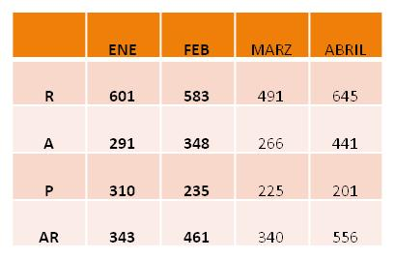
CIRCUITOS REICIDENTES
CALLE |  |  |  | COLONIA
REAL DE LAS CEIBAS |  |  |  | CAMICHINES
PRIV. SANTA CLARA |  |  |  | MISIÓN SAN FRANCISCO
BAHIA HUATULCO |  |  |  | PARQUES STA. MARIA
AV. LA NORIA |  |  |  | EL ZALATE
REAL PERONES |  |  |  | CAMICHINES

